상품제안서
프리미엄 알루미늄 헤드셋 이어폰 스탠드 | 상품코드: S37659

 |  |  |  |  |  |  | 02-713-8555 | www.synergygift.co.kr
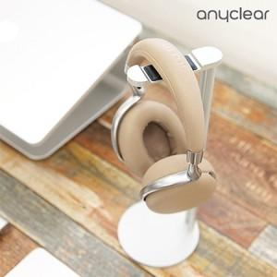 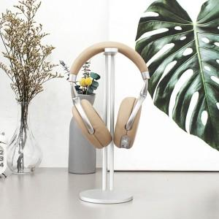

【상세/제작정보】

【인쇄/포장옵션】 | 레이저, 풀칼라 / 포장지포장

【공급단가】 | 수량 | 50~ | 100~ | 500~ | 1,000~ | 3,000~
*VAT별도 | 실버 | 10,850원 | 10,680원 | 10,080원 | 9,700원 | 9,500원
 | 티타늄 | 10,850원 | 10,680원 | 10,080원 | 9,700원 | 9,500원
 | 블랙 | 10,850원 | 10,680원 | 10,080원 | 9,700원 | 5,900원

【상품 URL】 | https://www.synergygift.co.kr:443/src/goods_detail.php?gdno=37659

